Giao diện thiết kế
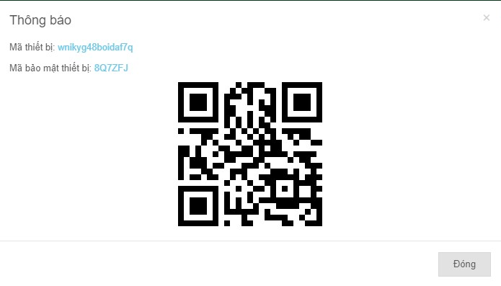
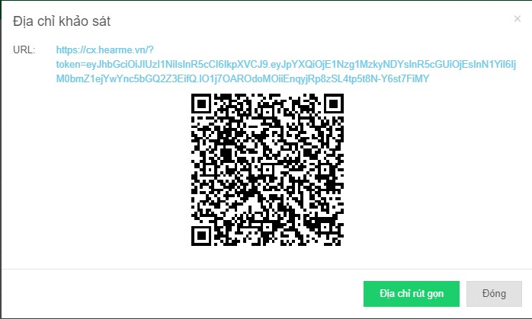
Danh sách thiết bị

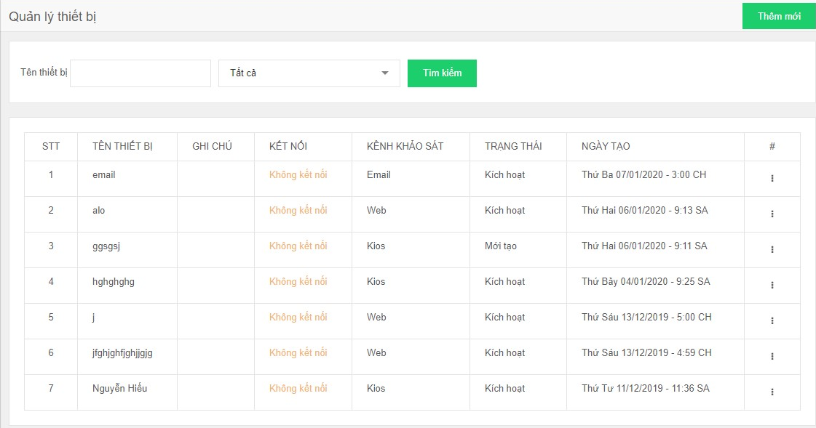

 |  | Hình ảnh thiết kế

Thêm thiết bị |  |  | Chi tiết thiết bị

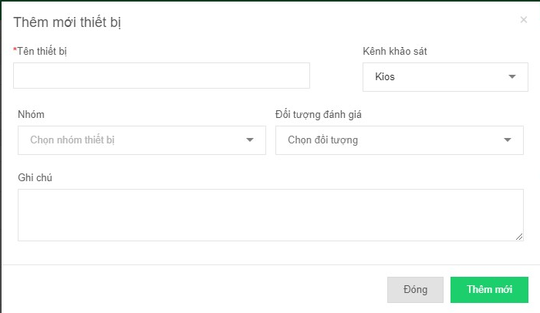
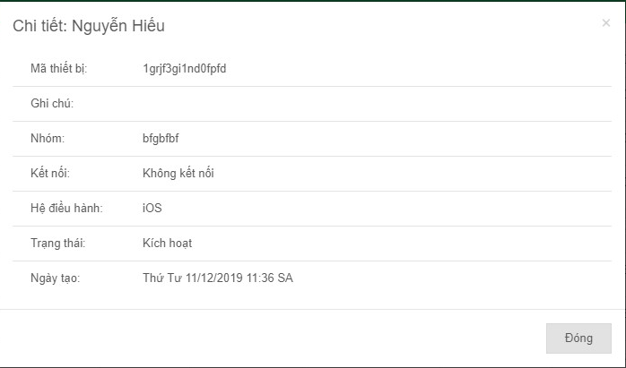

 | Tạo mã QR code cho kiosk |  |  | Lấy link khảo sát ( thiết bị Web)

